スポンサー公告
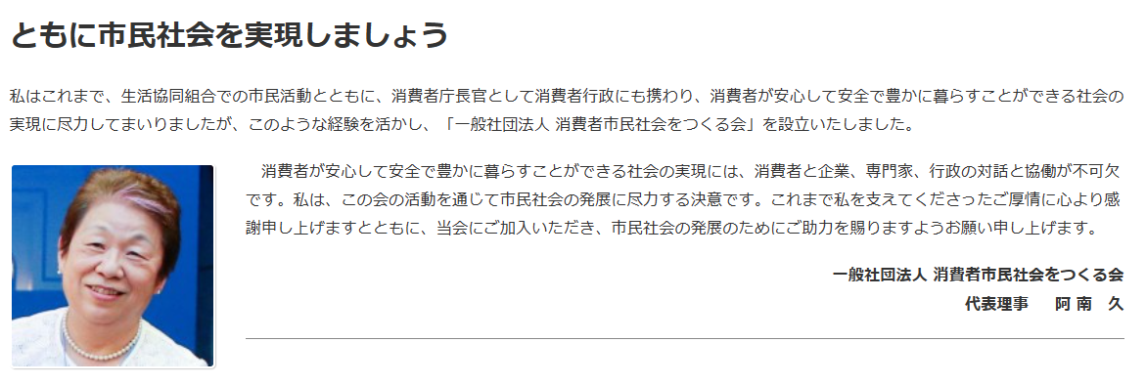
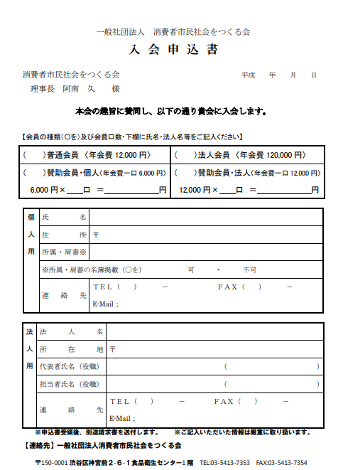

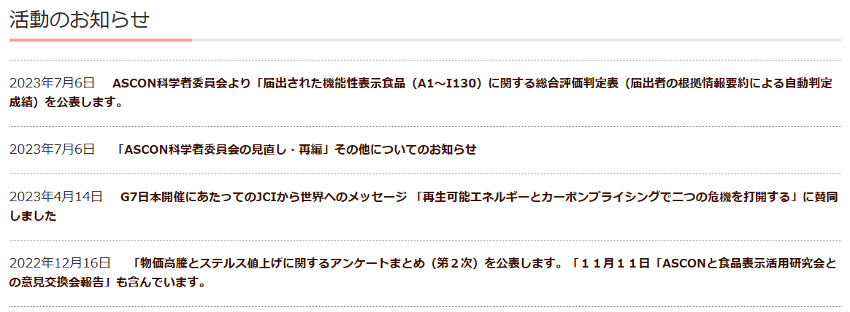

40 ノロウイルス関連情報
ノロウイルス指数平年同等 散発事故発生 |  |  |  |  |  |  |  | 出典:東京都感染症情報センター
 |  |  |  |  |  |  |  | （最近５年間の週値の比較） ノロウイルスの感染周期は4年ですね 前回は2018年

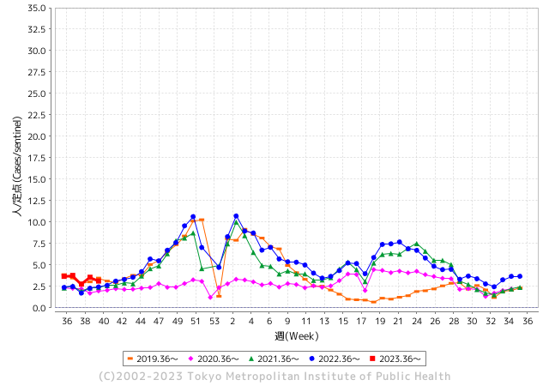
東京都は レベル 2 全国平均 (レベル2) 2.85

ノロウイルスのピークは
11-12月です。1

 |  |  |  |  |  |  |  |  |  |  |  | レベル5

 |  |  |  |  |  |  |  |  |  |  |  | レベル4

 |  |  |  |  |  |  |  |  |  |  |  | レベル3

 |  |  |  |  |  |  |  |  |  |  |  | レベル2
GⅡ 39週 0例 |  |  |  |  | GⅡ 40週 0例 |  |  |  |  |  |  | レベル1
地方衛生研究所情報 |  |  | 傾向 |  | 出典：地方衛生研究所ネットワーク
★数年間で二番目に高い比率でノロウイルス終息か |  |  |  |  |  |  |  | http://idsc.tokyo-eiken.go.jp/diseases/gastro/gastro/
 |  |  |  | 流行警報 | 警戒警報
 | 2023-10-15 |  | 低散発 | 定点観測値 |  | ▲:減少 | 今週のニュース（Noroｖｉｒｕｓ） (10/9-10/15) |  |  |  | 9
先週
今週
都道府県名 | 流行 ☆増加 ★減少☆★1つで約1ポイント |  |  | 2023/39週 | 2023/40週 | 対前週 | 大量発症事故（業種／内容） 今週 , 先週 |  |  |  | ニュースソース | 日時
北海道 | ★ |  |  | 1.31 | 1.29 | ▲ 0.02 |  |  |  |  |  |  | 北海道
青森県 | ★ |  |  | 2.21 | 2.05 | ▲ 0.16 |  |  |  |  |  |  | 青森県
岩手県 | ☆ |  |  | 3.98 | 4.63 | 0.65 | 県によると、久慈保健所管内の教育・保育施設から複数の園児が嘔吐や下痢等の症状があると久慈保健所へ連絡があり、調査した結果、９月２８日から１０月４日にかけて、０歳から５歳までの子ども２１人と職員１人が嘔吐や下痢等の症状があったことがわかった。 このうち園児１人が入院したが、いずれも回復に向かっているという。 |  |  |  | FNNプライムオン | 2023-10-10 | 岩手県
宮城県 | ★ |  |  | 2.2 | 1.56 | ▲ 0.64 |  |  |  |  |  |  | 宮城県
秋田県 | ★ |  |  | 2.38 | 2.06 | ▲ 0.32 |  |  |  |  |  |  | 秋田県
山形県 | ☆ |  |  | 2.18 | 2.79 | 0.61 |  |  |  |  |  |  | 山形県
福島県 | ★ |  |  | 1.57 | 1.53 | ▲ 0.04 |  |  |  |  |  |  | 福島県
茨城県 | ★ |  |  | 2.92 | 2.08 | ▲ 0.84 |  |  |  |  |  |  | 茨城県
栃木県 | ☆ |  |  | 1.23 | 1.54 | 0.31 |  |  |  |  |  |  | 栃木県
群馬県 | ☆ |  |  | 3.81 | 4.11 | 0.30 |  |  |  |  |  |  | 群馬県
埼玉県 | ☆ |  |  | 3.84 | 3.94 | 0.10 |  |  |  |  |  |  | 埼玉県
千葉県 | ★ |  |  | 3.31 | 2.77 | ▲ 0.54 |  |  |  |  |  |  | 千葉県
東京都 | ★ |  |  | 3.56 | 3.13 | ▲ 0.43 |  |  |  |  |  |  | 東京都
神奈川県 | ★ |  |  | 2.67 | 2.26 | ▲ 0.41 |  |  |  |  |  |  | 神奈川県
新潟県 | ☆ |  |  | 2.51 | 2.58 | 0.07 |  |  |  |  |  |  | 新潟県
富山県 | ☆ |  |  | 3.41 | 3.48 | 0.07 |  |  |  |  |  |  | 富山県
石川県 | ★★ |  |  | 5.34 | 3.86 | ▲ 1.48 |  |  |  |  |  |  | 石川県
福井県 | ★★ |  |  | 5.4 | 3.92 | ▲ 1.48 |  |  |  |  |  |  | 福井県
山梨県 | ★★ |  |  | 5 | 3.33 | ▲ 1.67 |  |  |  |  |  |  | 山梨県
長野県 | ★ |  |  | 2.52 | 2.11 | ▲ 0.41 |  |  |  |  |  |  | 長野県
岐阜県 | ★ |  |  | 2.15 | 1.91 | ▲ 0.24 |  |  |  |  |  |  | 岐阜県
静岡県 | ★ |  |  | 3.01 | 2.26 | ▲ 0.75 |  |  |  |  |  |  | 静岡県
愛知県 | ★ |  |  | 2.5 | 2.31 | ▲ 0.19 |  |  |  |  |  |  | 愛知県
三重県 | ★ |  |  | 3.6 | 3.51 | ▲ 0.09 |  |  |  |  |  |  | 三重県
滋賀県 | ★ |  |  | 2.64 | 2.2 | ▲ 0.44 |  |  |  |  |  |  | 滋賀県
京都府 | ★ |  |  | 2.16 | 1.67 | ▲ 0.49 |  |  |  |  |  |  | 京都府
大阪府 | ★ |  |  | 2.77 | 2.71 | ▲ 0.06 |  |  |  |  |  |  | 大阪府
兵庫県 | ☆ |  |  | 3.33 | 3.42 | 0.09 |  |  |  |  |  |  | 兵庫県
奈良県 | ☆ |  |  | 2.18 | 3.18 | 1.00 |  |  |  |  |  |  | 奈良県
和歌山県 | ★ |  |  | 1.7 | 1.3 | ▲ 0.40 |  |  |  |  |  |  | 和歌山県
鳥取県 | ☆ |  |  | 3.32 | 4.53 | 1.21 |  |  |  |  |  |  | 鳥取県
島根県 | ☆ |  |  | 3.17 | 4.04 | 0.87 |  |  |  |  |  |  | 島根県
岡山県 | ★ |  |  | 3.94 | 3.48 | ▲ 0.46 |  |  |  |  |  |  | 岡山県
広島県 | ☆ |  |  | 2.86 | 3.18 | 0.32 |  |  |  |  |  |  | 広島県
山口県 | ★ |  |  | 2.7 | 2.67 | ▲ 0.03 |  |  |  |  |  |  | 山口県
徳島県 | ☆ |  |  | 2.65 | 3.04 | 0.39 |  |  |  |  |  |  | 徳島県
香川県 | ★ |  |  | 6.25 | 5.79 | ▲ 0.46 |  |  |  |  |  |  | 香川県
愛媛県 | ★ |  |  | 4.59 | 3.54 | ▲ 1.05 |  |  |  |  |  |  | 愛媛県
高知県 | - |  |  | 2.15 | 2.15 | 0.00 |  |  |  |  |  |  | 高知県
福岡県 | ★ |  |  | 4.5 | 3.24 | ▲ 1.26 |  |  |  |  |  |  | 福岡県
佐賀県 | ★ |  |  | 1.7 | 1.3 | ▲ 0.40 |  |  |  |  |  |  | 佐賀県
長崎県 | ★ |  |  | 2.02 | 1.82 | ▲ 0.20 |  |  |  |  |  |  | 長崎県
熊本県 | ★ |  |  | 5.02 | 4.58 | ▲ 0.44 |  |  |  |  |  |  | 熊本県
大分県 | ☆ |  |  | 7.36 | 7.67 | 0.31 |  |  |  |  |  |  | 大分県
宮崎県 | ★ |  |  | 5.39 | 4.89 | ▲ 0.50 |  |  |  |  |  |  | 宮崎県
鹿児島県 | ☆ |  |  | 3.48 | 3.8 | 0.32 |  |  |  |  |  |  | 鹿児島県
沖縄県 | ★ |  |  | 1.9 | 1.74 | ▲ 0.16 |  |  |  |  |  |  | 沖縄県
全国 | ★ |  |  | 3.09 | 2.85 | ▲ 0.24
 |  |  |  |  |  |  |  |  |  |  | 0 | 0
 |  |  |  | 今週 |  |  | 管理レベル「2」
 |  | 先週に比べて全国平均は |  |  |  | 2.85 | ：先週より | ▲ 0.24
 |  | 東京都は |  |  |  | 3.13 | ：先週より | ▲ 0.43
 |  | 最高指数は |  |  | 大分県 | 7.67 | 全国で10.00を超える都道府県数は |  | 0ヶ所 | 増減 | 0

2 | 9-10月、4月以降 施設の所在市町村で流行・ 食中毒が報告される 定点観測値が5.00前後 |  |  |  |  | 【情報共有】 週間・情報収集/情報は毎週確認する 【常設】 嘔吐物処理セットの配備 【体調管理】従業員の健康状況を徹底し、不良者は調理・加工ラインより外す

40 衛生訓話
毎週 ひとつ 覚えていきましょう
今週のお題 (災害時の衛生点検を再確認しよう)
１日分ずつ分別し、こまめに捨てることがポイントです。
↓ 職場の先輩は以下のことを理解して わかり易く 指導しましょう ↓

 | FOOD-SAFETY All rights reserved |  | ★昨年の台風19号は、100年に一度の降雨量を東海、関東、甲信越、 東北地域にもたらし、多くの河川で堤防決壊や土砂崩れを引き起こした。 床上、床下、工場の出入り口、調理場に浸水した後では、早めに泥かき や除水をして装備を乾燥させます。水が去った後、施設・器具などは素材 に応じて、しっかり消毒することが必要です。 ★被害地区では、自治体や役所が順次対応しますが、食品関連施設で は迅速に専門業者による対応も欠かせません。 ★避難所では多くの人が密集するので、インフルエンザ、風邪、ノロウイ ルスなどの感染症・食中毒にならないように手洗い・マスクをして環境衛 生(トイレ、炊事場、ごみ集積所)に気を配ります。 ★食料の提供(炊き出しなど)は、緊急時といえども安全な食材・正しい調 理方法に基づき食品の提供に心がけます。過去震災じの炊き出しで大型 食中毒の例があります。

 |  | H.Y

 | ★河川の決壊などでは、レジオネラ症 (土壌や河川に存在し、 発熱・倦怠感・咳・息苦しさ・意識障害), レプトスピラ症(土や水に いて露出した皮膚に接触して発熱、腎臓障害、意識障害などの症状),破傷風（土の中に存在し傷口から体内に入り、口が開きにく くなり食べることが難しくなったり、全身の筋肉の硬直・けいれんなど)が心配されます。また市街地の洪水では下水が浸水に紛れ 込むので、赤痢など感染予防対策も気を付け保健所等の指示に必ず従ってください。 ★避難所では人が一時的に密集し共同生活しますのでトイレの清掃、生活ごみの取り扱い、衛生管理に注意します。秋から冬は コロナウイルス、インフルエンザ、ノロウイルスなど集団発生の危険性があるので、上記箇所では、手洗いやマスクなどの着用も心 がけます。 ★食品の炊き出しなどは、営業目的でないにしても多数の人への食事の供給ですので、調理法、提供までの時間では食中毒リス クを念頭に対応してください。短期避難では、温かいものや生鮮品などは無理をせず、手を加えず食べられる/保存性の良い食品 (パン類、缶詰、ペット飲料)で限定提供することも必要です。 参考 避難所における食品衛生確保ガイドライン https://www.pref.kyoto.jp/shoku-anshin/seikatsu/documents/hinannjyoh26.pdf 2014/04

吉田屋事故の教訓
 | 吉田屋事故の教訓と残したもの
 |  |  |  |  |  | 過信は許されない
製造責任 |  |  |  | 販売責任 |  | いまさらながら
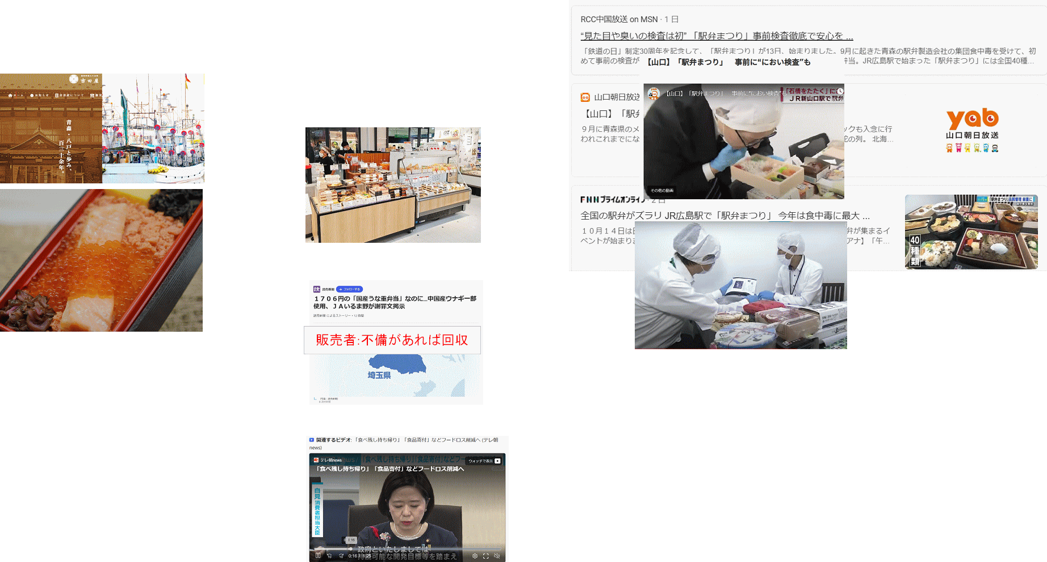
食品製造業 | 過失→責任→HACCP履行 |  |  | 食品販売業 | 苦情・事故→責任→受入試験

 |  |  | PBブランド | 陳列すれば売れる |  | 必要な検査は実施

 |  | フードロス解消にフードバンク |  |  |  |  | 事件の影響もあり: 待った!
 |  | 促進のため製造・販売責任を |  |  |  |  | 待ったをかける 確かな品質や販売責任の
 |  | 軽減しませんかの議論 |  |  |  |  | 回避、モラルhazardにならないか

40 感染症統計
届出感染症 第三類 腸管出血性大腸菌 |  |  |  |  |  |  |  |  |  |  |  |  |  | 届出感染症 第三類 細菌性赤痢菌
全国 報告数推移 医療機関からの届出数 |  |  |  |  |  |  |  |  |  |  |  |  |  | 全国 報告数推移 届出患者数（人）
 | 1月 | 2月 | 3月 | 4月 | 5月 | 6月 | 7月 | 8月 | 9月 | 10月 | 11月 | 12月 | 合計 |  | 1月 | 2月 | 3月 | 4月 | 5月 | 6月 | 7月 | 8月 | 9月 | 10月 | 11月 | 12月 | 合計
12-21年月平均 | 68 | 56 | 67 | 103 | 188 | 415 | 607 | 866 | 555 | 340 | 207 | 135 | 3,640 | 12-21年月平均 | 8 | 9 | 13 | 7 | 9 | 9 | 8 | 11 | 9 | 18 | 12 | 12 | 131
 |  |  |  |  |  |  |  |  |  | 今週 |  |  |  |  |  |  |  |  |  |  |  |  |  | 今週
 |  |  |  |  |  |  |  |  |  | 73 |  |  |  |  |  |  |  |  |  |  |  |  |  | 2
2023年 | 82 | 62 | 99 | 112 | 224 | 524 | 521 | 765 | 445 | 73 |  |  |  | 2023年 | 1 | 1 | 4 | 2 | 2 | 7 | 7 | 3 | 1 | 2
2022年 | 81 | 39 | 72 | 89 | 258 | 416 | 554 | 568 | 578 | 337 | 169 | 168 | 3,329 | 2022年 | 0 | 5 | 4 | 1 | 1 | 1 | 1 | 1 | 0 | 0 | 0 | 2 | 16
2021年 | 81 | 48 | 71 | 128 | 171 | 350 | 569 | 553 | 458 | 306 | 220 | 229 | 3,184 | 2021年 | 1 | 2 | 1 | 0 | 0 | 0 | 1 | 1 | 0 | 1 | 0 | 0 | 7
2020年 | 112 | 85 | 60 | 97 | 95 | 305 | 544 | 449 | 475 | 505 | 219 | 98 | 3,044 | 2020年 | 16 | 1 | 19 | 3 | 13 | 1 | 2 | 2 | 0 | 24 | 4 | 2 | 87
2019年 | 84 | 100 | 77 | 80 | 236 | 438 | 631 | 752 | 523 | 427 | 253 | 136 | 3,737 | 2019年 | 7 | 7 | 13 | 3 | 8 | 11 | 5 | 11 | 9 | 9 | 20 | 37 | 140
2018年10月3日、山梨県内の宿坊を利用した2グループ42名が赤痢にかかりました。使用水や従事者からは赤痢菌が検出されておらず現在のところ感染源は不明です。
2018年 | 41 | 44 | 67 | 103 | 311 | 415 | 539 | 1,165 | 534 | 297 | 205 | 92 | 3,813 | 2018年 | 9 | 22 | 18 | 9 | 21 | 14 | 6 | 13 | 7 | 81 | 31 | 37 | 268
埼玉県と群馬県の総菜店で販売されたポテトサラダを食べた人が腸管出血性大腸菌O157に感染した、という集団食中毒に関するニュースが2017年8月21日以降、新聞やテレビで取り上げられました。
2017年 | 57 | 35 | 95 | 112 | 131 | 340 | 483 | 1339 | 614 | 349 | 236 | 68 | 3,859 | 2017年 | 19 | 12 | 8 | 12 | 7 | 15 | 16 | 12 | 16 | 6 | 12 | 6 | 141
2016年 | 68 | 42 | 44 | 75 | 135 | 448 | 507 | 808 | 795 | 313 | 246 | 143 | 3,624 | 2016年 | 9 | 16 | 12 | 6 | 7 | 14 | 9 | 14 | 9 | 9 | 8 | 7 | 120
2011年8月に外食チェーン店が原因とされた赤痢菌Shigella sonneiの広域集団感染事例が青森県、宮城県、山形県、福島県において発生した。本事例は、それとほぼ同時期に発生しておりその関連性が強く疑われた事例である。
※2023年 第40週（10/2～10/8） 現在 |  |  |  |  |  |  |  |  |  |  |  |  |  | ※2023年 第40週（10/2～10/8） 現在

 | 腸管出血性大腸菌 |  | 例年並み |  |  |  |  |  |  |  |  |  |  |  | 赤痢 | 少ない
Ｈ２９／８月は非常に多かった

腸管出血性大腸菌
 | 2023年 | 2022年 | 2021年 | 2020年 | 2019年 | 2018年 | 2017年 | 2016年 | 2015年
2016年 | 82 | 81 | 81 | 112 | 84 | 41 | 57 | 68
68 | 62 | 39 | 48 | 85 | 100 | 44 | 35 | 42
42 | 99 | 72 | 71 | 60 | 77 | 67 | 95 | 44
44 | 112 | 89 | 128 | 97 | 80 | 103 | 112 | 75
75 | 224 | 258 | 171 | 95 | 236 | 311 | 131 | 135
135 | 524 | 416 | 350 | 305 | 438 | 415 | 340 | 448
448 | 521 | 554 | 569 | 544 | 631 | 539 | 483 | 507
507 | 765 | 568 | 553 | 449 | 752 | 1,165 | 1,339 | 808
808 | 445 | 578 | 458 | 475 | 523 | 534 | 614 | 795
795 |  | 337 | 306 | 505 | 427 | 297 | 349 | 313
313 |  | 169 | 220 | 219 | 253 | 205 | 236 | 246
246 |  | 168 | 229 | 98 | 136 | 92 | 68 | 143
143
3,624
細菌性赤痢菌
 | 2023年 | 2022年 | 2021年 | 2020年 | 2019年 | 2018年 | 2017年 | 2016年
 | 1 | 0 | 1 | 16 | 7 | 9 | 19 | 9
 | 1 | 5 | 2 | 1 | 7 | 22 | 12 | 16
 | 4 | 4 | 1 | 19 | 13 | 18 | 8 | 12
 | 2 | 1 | 0 | 3 | 3 | 9 | 12 | 6
 | 2 | 1 | 0 | 13 | 8 | 21 | 7 | 7
 | 7 | 1 | 0 | 1 | 11 | 14 | 15 | 14
 | 7 | 1 | 1 | 2 | 5 | 6 | 16 | 9
 | 3 | 1 | 1 | 2 | 11 | 13 | 12 | 14
 | 1 | 0 | 0 | 0 | 9 | 7 | 16 | 9
 | 2 | 0 | 1 | 24 | 9 | 81 | 6 | 9
 |  | 0 | 0 | 4 | 20 | 31 | 12 | 8
 |  | 2 | 0 | 2 | 37 | 37 | 6 | 7

コロナ５類移行に伴う 人の往来の増加、会食機会の増加。 食肉原材不足から 衛生度合いの低い原材料の市場への放出?

※2023年 第11週（3/13～3/19） 現在

 |  |  |  |  |  |  |  |  |  |  |  |  |  |  | 腸管系感染症は新型コロナウイルス予防の手洗い、手指消毒で
 |  |  |  |  |  |  |  |  |  |  |  |  |  |  | 圧倒的に感染防御できている

